Structure of the FORMS
Clinical documentation | Form | Resources
Birth form [103] which is clinical document | Республика Узбекистан Приказ Министерства здравоохранения Республики Узбекистан №56 от 27 февраля 2010 года Форма №103/у Название учреждения Медицинский документ Часть медицинской справки о рождении, остающаяся в медицинской организации Дата выдачи: «_» ___________ 20 г. Фамилия, имя, отчество матери: __________________________________ Постоянное место жительства матери: Страна __________________ область (город) ____________________ район (город) ______________________ населённый пункт (кишлак, аул) __________________ улица __________________ дом ___ квартира ___ Дата рождения матери: число ___ месяц ___ год ___ Национальность и гражданство матери: ___________________________ Семейное положение матери: состоит в браке — 1 не состоит в браке — 2 вдова — 3 разведена — 4 Образование матери: высшее — 1 незаконченное высшее — 2 среднее специальное, профессиональное — 3 среднее общее — 4 неполное среднее — 5 без образования — 6 Дата и время рождения ребёнка: число ___ месяц ___ год ___ время: час ___ минута ___ Место рождения ребёнка (больница, дом, другое): Страна __________________ область (город) __________________ район (город) __________________ населённый пункт (кишлак, аул) __________________ улица __________________ дом ___ домовладение ___ Имя ребёнка: ____________________________________ Пол ребёнка: мальчик — 1 девочка — 2 неизвестно — 3 Ребёнок родился на ___ неделе беременности. Какая по счёту беременность и какие по счёту роды: __________________ Короткая справка: какой по счёту ребёнок у матери: ________________ Роды: одноплодные — 1 первый из двойни — 2 второй из двойни — 3 из многоплодной беременности — 4 Вес ребёнка при рождении: ____ граммов, длина тела: ____ сантиметров. Оценка по шкале Апгар: через 1 минуту — 0–3 балла, 4–6 баллов, 7–10 баллов через 5 минут — 0–3 балла, 4–6 баллов, 7–10 баллов (заполняется конкретный показатель) Признаки живорождения: дыхание — 1 | Composition
Death form [106] which is clicnical document | Республика Узбекистан Приказ Министерства здравоохранения Республики Узбекистан №56 от 27 февраля 2010 года Форма №106-2/Х Название учреждения Медицинский документ ЧАСТЬ МЕДИЦИНСКОГО СВИДЕТЕЛЬСТВА О ПЕРИНАТАЛЬНОЙ СМЕРТИ № ______ (окончательное, предварительное, №________ вместо предварительного) Дата выдачи: «_» __________ 20 г. __________________________________________________________________ (Название медицинского учреждения) Мёртворождённый — 1, умерший на первой неделе беременности — 2 1. Фамилия, имя, отчество матери: __________________________________ 2. Дата рождения матери: число ___ месяц ___ год ___ 3. Национальность и гражданство матери: ___________________________ 4. Семейное положение: состоит в браке — 1 не состоит в браке — 2 вдова — 3 разведена — 4 5. Постоянное место жительства матери (умершего/мёртворождённого ребёнка): Страна __________________ область (город) __________________ район (город) __________________ населённый пункт (кишлак/аул) __________________ улица __________________ дом ___ домовладение ___ 6. Место работы матери (если не работает — указать на чьём иждивении): ____________________ 7. Должность / род занятий: ________________________________________ 8. Образование матери: высшее — 1 незаконченное высшее — 2 среднее специальное / профессиональное — 3 среднее общее — 4 неполное среднее — 5 без образования — 6 9. Фамилия, имя, отчество умершего (мёртворождённого) ребёнка: __________________________________ 10. Пол ребёнка: мальчик — 1 девочка — 2 неизвестно — 3 11. Дата и время рождения (мёртворождения): число ___ месяц ___ год ___ час ___ минута ___ 12. Дата и время смерти: число ___ месяц ___ год ___ час ___ минута ___ 13. Место, где произошла смерть (роды): больница / дом / другое Страна __________________ область (город) __________________ район (город) __________________ населённый пункт __________ улица __________ дом ___ домовладение ___ 14. С | Composition
Atomic: | Form | Resources
Birth form [103] which is send to registry office | Республика Узбекистан Приказ Министерства здравоохранения Республики Узбекистан №56 от 27 февраля 2010 года Форма №103/у Название учреждения Медицинский документ СПРАВКА О РОЖДЕНИИ ДЛЯ РЕГИСТРАЦИИ В ОРГАНАХ ЗАГС № ______ Дата выдачи: «_» __________ 20 г. 1. Фамилия, имя, отчество матери: __________________________________ 2. Постоянное место жительства матери: Страна __________________ область (город) __________________ район (город) __________________ населённый пункт (кишлак/аул) __________________ улица __________________ дом ___ домовладение ___ 3. Дата рождения матери: число ___ месяц ___ год ___ 4. Национальность и гражданство матери: ___________________________ 5. Семейное положение матери: состоит в браке — 1 не состоит в браке — 2 вдова — 3 разведена — 4 6. Образование матери: высшее — 1 незаконченное высшее — 2 среднее специальное, профессиональное — 3 среднее общее — 4 неполное среднее — 5 без образования — 6 7. Дата и время рождения ребёнка: число ___ месяц ___ год ___ время: час ___ минута ___ 8. Место рождения ребёнка (больница, дом, другое): Страна __________________ область (город) __________________ район (город) __________________ населённый пункт (кишлак/аул) __________________ улица __________________ дом ___ домовладение ___ 9. Имя ребёнка: __________________________________________ 10. Пол ребёнка: мальчик — 1 девочка — 2 неизвестно — 3 11. Ребёнок родился на ___ неделе беременности. 12. Какая по счёту беременность: ___ Какие по счёту роды: ___ 13. Какой по счёту ребёнок у матери: ___________________ 14. Роды: одноплодные — 1 первый из двойни — 2 второй из двойни — 3 из многоплодной беременности — 4 15. Вес ребёнка при рождении: ____ грамм Длина тела: ____ сантиметров 16. Признаки живорождения: дыхание — 1 сердцебиение — 2 пульсация пуповины — 3 произвольные движения мышц — 4 17. Фамилия, имя, отчество врача (фельдшера или акушерки), выдавшего справку: | ATOMIC Document
Birth form [106] which is send to registry office | Республика Узбекистан Приказ Министерства здравоохранения Республики Узбекистан №56 от 27 февраля 2010 года Форма №106-2/X Название учреждения Медицинский документ МЕДИЦИНСКОЕ СВИДЕТЕЛЬСТВО О ПЕРИНАТАЛЬНОЙ СМЕРТИ № ______ (для регистрации в органах ЗАГС) (окончательное / предварительное №_______ вместо предварительного) Дата выдачи: «_» __________ 20 г. Мёртворождённый — 1, умерший на ___ неделе беременности — 2 (подчеркнуть) 1. Фамилия, имя, отчество умершего (мёртворождённого) ребёнка: __________________________________ 2. Пол ребёнка: мальчик — 1 девочка — 2 неизвестно — 3 3. Дата и время рождения: день ___ месяц ___ год ___ час ___ минута ___ 4. Дата и время смерти: день ___ месяц ___ год ___ час ___ минута ___ 5. Место, где произошла смерть (или мёртворождение): (больница, дом, другое место) Страна __________________ область (город) __________________ район (город) __________________ населённый пункт (кишлак, аул) __________________ улица __________________ дом ___ домовладение ___ 6. Фамилия, имя, отчество матери: __________________________________ 7. Дата рождения матери: день ___ месяц ___ год ___ 8. Национальность матери: ____________, Гражданство: ______________________ 9. Семейное положение матери: состоит в браке — 1 не состоит в браке — 2 Для состоящих в браке: Дата регистрации брака: день ___ месяц ___ год ___ Фамилия, имя, отчество мужа: __________________________________ (Отметить: данные внесены по паспорту матери / со слов матери — подчеркнуть.) 10. Постоянное место жительства матери: Страна __________________ область (город) __________________ район (город) __________________ населённый пункт (кишлак, аул) __________________ улица __________________ дом ___ домовладение ___ 11. Образование матери: высшее — 1 незаконченное высшее — 2 среднее специальное / профессиональное — 3 среднее общее — 4 неполное среднее — 5 без образования — 6 12. Место работы матери (если не рабо | ATOMIC Document

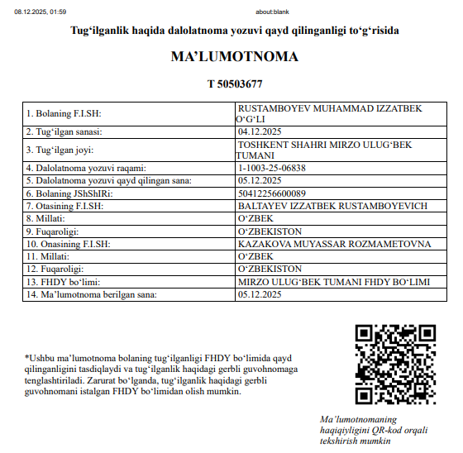
Document Reference | Form
Birth certificate

